关系图
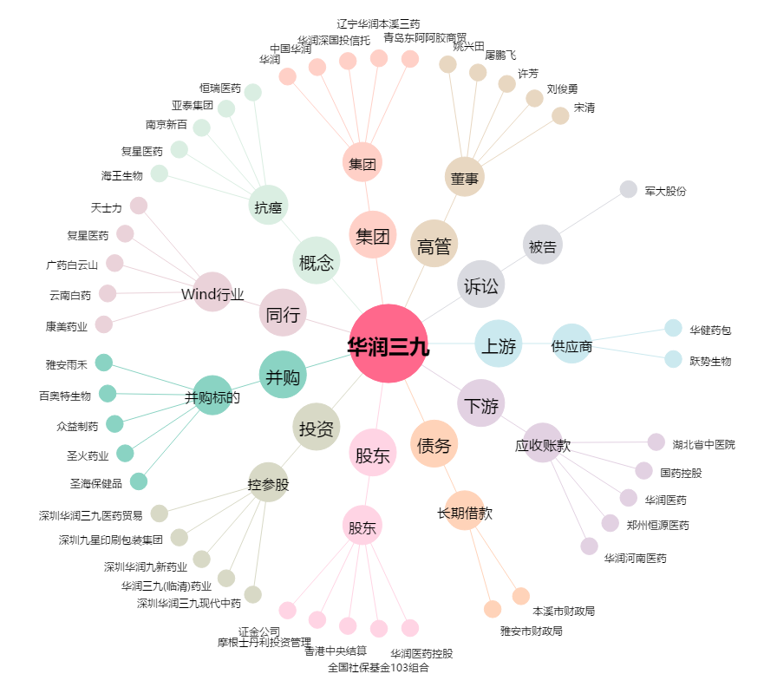
华润三九[000999.SZ] - 关系概览图

